BUG 1
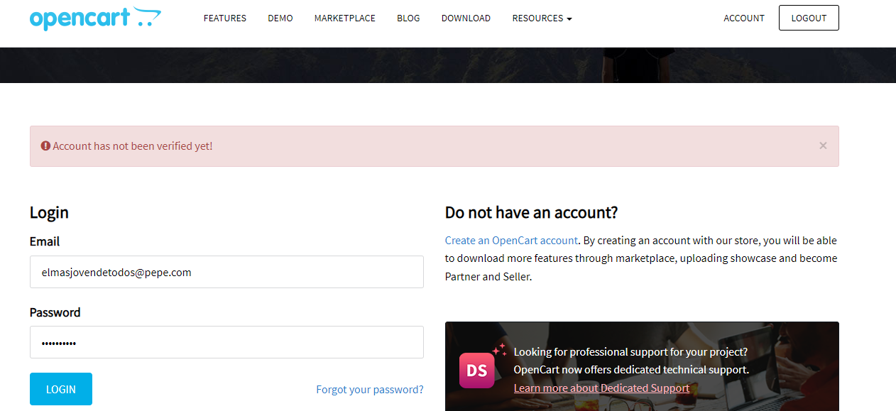
ID | Template de reporte de bugs
1 | Titulo | Ingreso al sistema - Login del usuario
 | Descripción | El usuario no ha sido verificado y el sistema muestra en pantalla la opción de LOGOUT
 | Precondiciones | Que el usuario haya sido creado previamente y que se haya verificado por email
 | Urgencia | ALTA
 | Criticidad | ALTA
 | Tipo de defecto | COMPONENTE
 | Pasos | Ingresar al sitio www.opencart.com
 |  | Presionar el botón de REGISTER
 |  | Cargar los datos del usuario del sistema
 |  | Comprobar el catchap correspondiente y presionar registrar
 |  | Verificar el botón de REGISTER aparece como LOGOUT cuando sigue aparececiendo la copión de login en pantralla y el usuario no fue verificado para ingresar al sistema
 | Resultado obtenido | Boton LOGOUT
 | Resultado esperado | BOTON REGISTER hasta que el usuario haya sido verificado para poder loguearse
 | Sistema operativo o dispositivo de prueba | Navegador Chrome versión Versión 114.0.5735.248 (Build oficial) (64 bits) - sistema Operativo Widnows 11
 | Evidencia | Se adjunta imagen

 |  | Descripción
 | Prioridad | El escenario se considera crítico para el funcionamiento del sistema.
 | Alta | El escenario no es crítico y se presenta con una frecuencia media, por lo que tiene un impacto intermedio.
 | Media | Se considera que el escenario no es muy frecuente, por lo tanto, su impacto no es muy significativo.
 | Baja | Se considera que el escenario no es muy frecuente, por lo tanto, su impacto no es muy significativo.

BUG 3
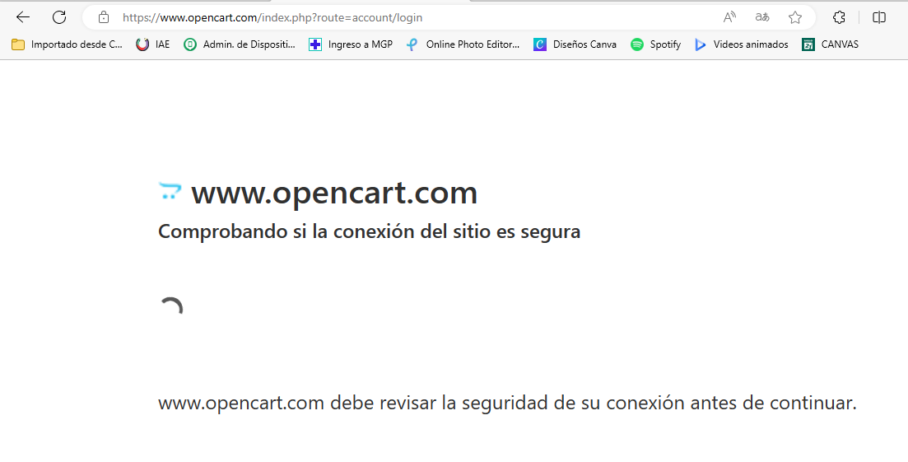
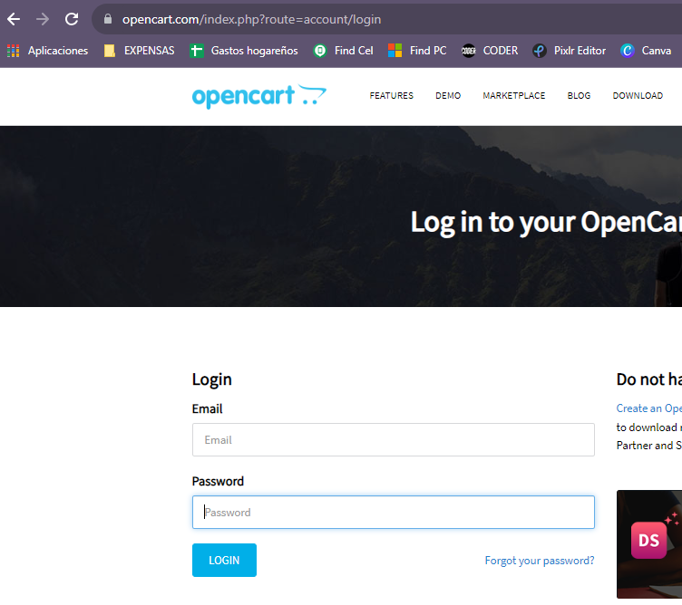
ID | Template de reporte de bugs
3 | Titulo | Navegación del sistema
 | Descripción | El usuario intenta acceder al sistema utilizando el navegados EDGE de Microsoft
 | Precondiciones | Que el usuario haya sido creado previamente y que se haya verificado por email
 | Urgencia | ALTA
 | Criticidad | ALTA
 | Tipo de defecto | CONTENIDO
 | Pasos | Ingresar al sitio www.opencart.com
 |  | Seleccionar opción LOGIN
 | Resultado obtenido | Mensaje de Comprobando si la conexión del sitio es segura
 | Resultado esperado | Que el usuario pueda loguarse en el sistema y que la conexión sea segura.
 | Sistema operativo o dispositivo de prueba | Navegador EDGE Versión 115.0.1901.183 (Compilación oficial) (64 bits)- sistema Operativo Widnows 11
 | Evidencia | Se adjunta imagen

 |  | Descripción
 | Prioridad | El escenario se considera crítico para el funcionamiento del sistema.
 | Alta | El escenario no es crítico y se presenta con una frecuencia media, por lo que tiene un impacto intermedio.
 | Media | Se considera que el escenario no es muy frecuente, por lo tanto, su impacto no es muy significativo.
 | Baja | Se considera que el escenario no es muy frecuente, por lo tanto, su impacto no es muy significativo.

